63299
工厂名称 | 款号 | 商店名称 | 颜色 | 合计数量 | S订单数 | M订单数 | L订单数 | XL订单数 | 主标
安徽丽裳 | 63299 | 30912-FB | 灰蓝色DUSTY BLUE #2325 | 480 | 80 | 160 | 160 | 80 | 1920
安徽丽裳 | 63299 | 30912-FB | 柠檬黄MELON #15-1331 TCX | 480 | 80 | 160 | 160 | 80
安徽丽裳 | 63299 | 30912-FB | 暖灰褐WARM TAUPE #16-1318TCX | 480 | 80 | 160 | 160 | 80
安徽丽裳 | 63299 | 30912-FB | 粉红SEA PINK #15-1912TCX | 480 | 80 | 160 | 160 | 80

工厂名称 | 款号 | 商店名称 | 图片 | 合计数量 | 洗唛
安徽丽裳 | 63299 | 30912-FB | 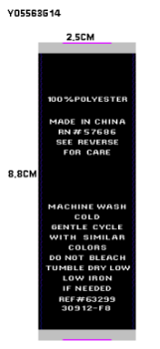 | 1920 | 1920
安徽丽裳 | 63299 | 30912-FB
安徽丽裳 | 63299 | 30912-FB
安徽丽裳 | 63299 | 30912-FB

